css
position | static | 요소를 문서의 흐름에 맞춰 배치
 | relative | 이전 요소에 자연스럽게 연결해서 배치
 | absolute | 원하는 위치를 지정하여 배치 |  | 주석 처리
 | fixed | 지원한 위치에 고정해서 배치하는데, 요소가 화면에서 잘릴 수도 있다. |  | html | <!-- | -->
padding | top | Padding은 내용물(Content : 문단, 그림 등의 화면에 나타나는 Element 들)과 내용물을 담고 있는 상자(Container box)의 테두리(Border)사이의 거리를 지정하는 속성 입니다. 객체의 size가 지정한 거리만틈 확장됨 |  | css | /* | */
 | right
 | bottom
 | left
margin | top | 내용물(Content : 문단, 그림 등의 화면에 나타나는 Element 들)과 내용물을 담고 있는 상자(Container box)를 지정하는 만큼 밀어줌 객체의 size는 변경되지 않음 |  | 미디어 쿼리
 | right |  |  | @media screen and (min-width:480px){ 모니터 해상도 가로 넓이가 최소 480px 이상이면 실행할 css 삽입 }
 | bottom |  |  | @media screen and (max-width:800px){ 모니터 해상도 가로 넓이가 최대 800px 이하이면 실행할 css 삽입 }
 | left |  |  | @media screen and (min-width:480px) and (max-width:800px) { 모니터 해상도 가로 넓이가 480~800px 사이이면 실행할 css 삽입 }
 | auto | table을 center 정렬시 사용, HTML5이상에서는 table align을 지원하지 않음
text-shadow |  | CSS3에 추가된 text-shadow 속성은 텍스트에 그림자 효과를 표시합니다. Text-shadow: 가로거리 세로거리 번지는정도 색상;
height | 높이px / 100% / auto | auto로 설정시 필요한 높이로 자동 설정됨
vertical-align |  | text의 수직 정렬 : block 요소가 아닌 inline, inline-block에서만 사용 가능
line-height |  | text 줄간격
text-align | left, center, right, justify | text 정렬 방식 설정
text-indent | 공백 길이 | text 들여쓰기
float | left, right
clear | left, right, both | float 속성 이후의 태그에서 float 속성 제거
text-decoration | overline, line-through, underline, none |  | display
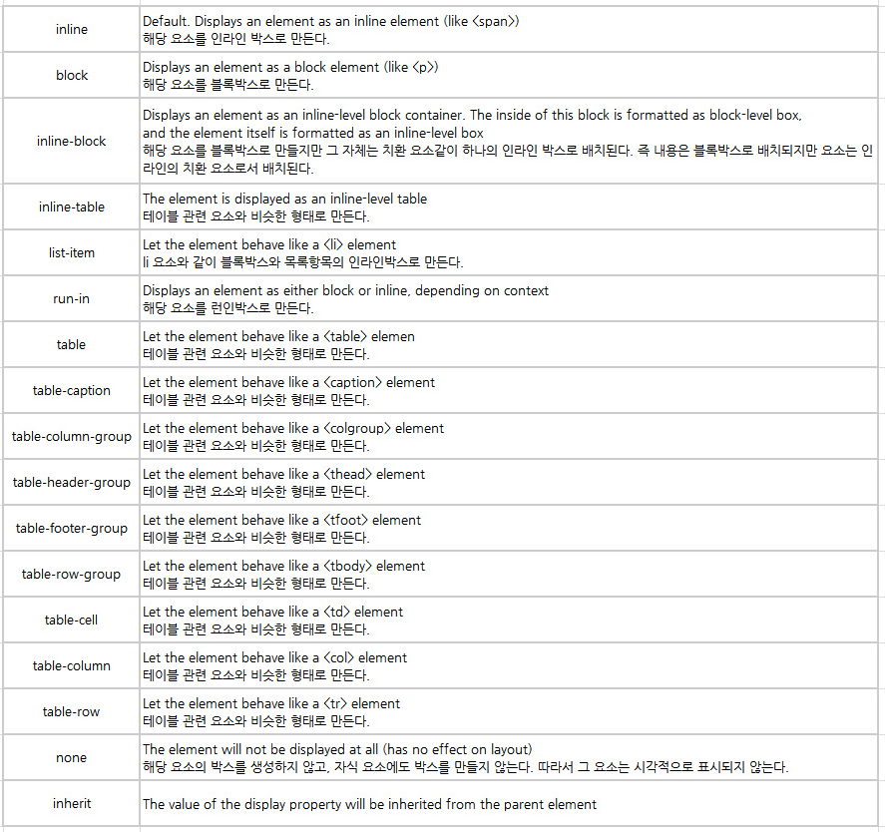
z-index |  | 다른 태그와 겹치는 경우, 화면에 보여지는 순서 지정 value가 클 수록 위쪽에 위치
background-size | auto | 원래 이미지가 그대로 사용, 박스의 크기가 작은 경우 일부만 표시됨
 | 200px | width 200, height auto로 설정됨. Width에 맞춰 이미지가 확대/축소됨
 | 400px 300px | 400x300 크기로 확대/축소 됨
 | 60% auto | 정해진 box 크기의 60%의 width로 지정. Height는 auto
 | contain | 이미지의 비율를 유지하면서, box의 작은값에 이미지를 맞춤
 | cover | 이미지의 비율를 유지하면서, box의 큰값에 이미지를 맞춤
 | 100% | 이미지의 비율를 box 크기에 100% 맞춤
box-sizing | content-box | default. Padding,border 영역을 제외한 크기를 width,height로 가짐
 | border-box | padding 또는 boarder 영역을 포함하여 width,height로 가짐
transitioin | linear | 일정한 속도의 효과
 | ease-in | 느린 속도에서 빠른 속도로 마무리하는 효과
 | ease-out | 빠른 속도에서 느린 속도로 마무리하는 효과
 | ease-in-out | 느린 속도에서 빠른 속도로 변하다가 다시 느린 속도로 마무리하는 효과
target="_blank" |  | href를 새창에 열때 사용하는 option

 | 1000 | -0.05
 | 950 | -0.052631578947
 | 900 | -0.055555555556
 | 850 | -0.058823529412
 | 800 | -0.0625
 | 750 | -0.066666666667
 | 700 | -0.071428571429
 | 650 | -0.076923076923
 | 600 | -0.083333333333
 | 550 | -0.090909090909
 | 500 | -0.1
 | 450

 | 670 | 636.5
 | 636.5 | 603
 | 603 | 569.5
 | 569.5 | 536
 | 536 | 502.5
 | 502.5 | 469
 | 469 | 435.5
 | 435.5 | 402
 | 402 | 368.5
 | 368.5 | 335
 | 335 | 301.5
 | 301.5

Sheet1
Header.php

body

home.php
index.php
page.php

index-container
page-container
home-container
sidebar
contect
homesub-container

contect

footer.php

8. WPtouch: 모바일 웹 지원 플러그인 다운로드

